缺陷
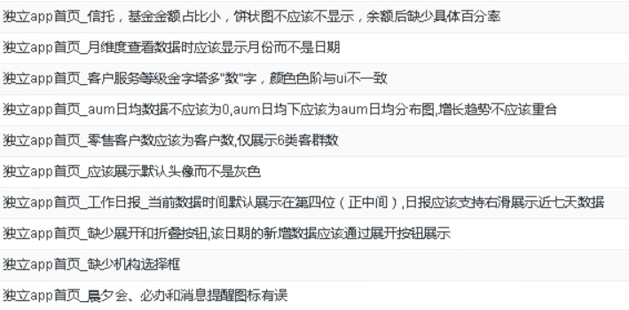
占比显示无问题无需处理,百分比已添加
是月份,无需处理
已处理
已处理
已处理
已处理
已处理
已处理
已处理
已处理

